关系图
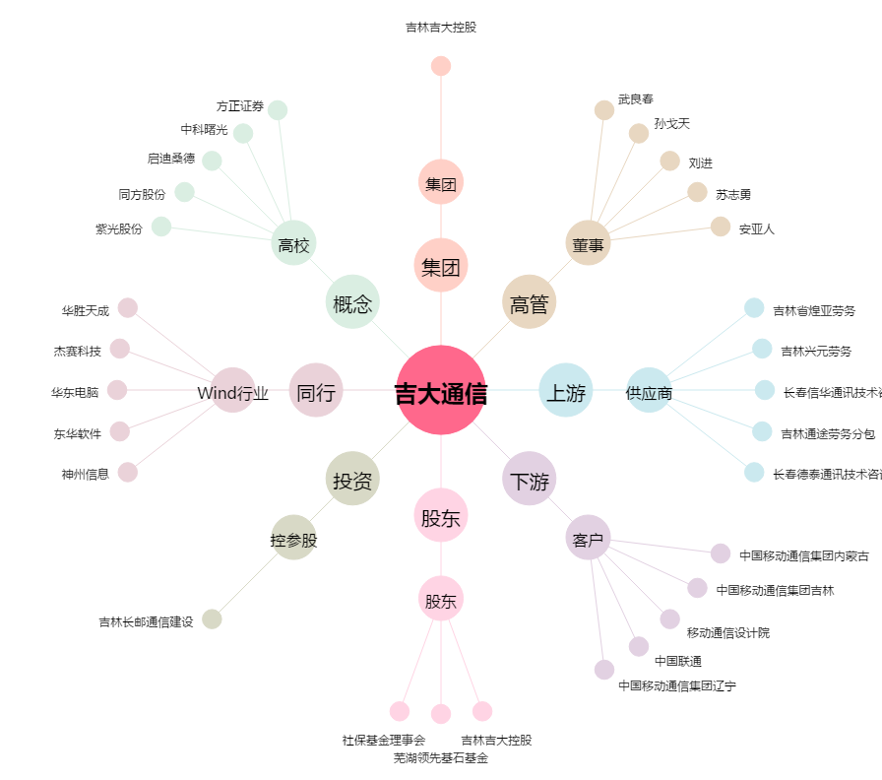
吉大通信[300597.SZ] - 关系概览图

